Bénin
 | Bénin - COURBE DES TAUX 28/10/2024

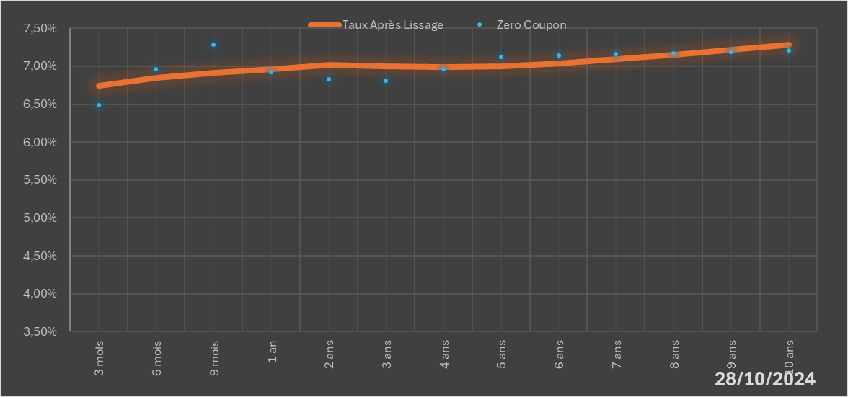
 |  | Maturité | Zero Coupon | Taux Après Lissage
 |  | 3 mois | 6.4872% | 6.7424%
 |  | 6 mois | 6.9648% | 6.8466%
 |  | 9 mois | 7.2870% | 6.9173%
 |  | 1 an | 6.9276% | 6.9633%
 |  | 2 ans | 6.8291% | 7.0146%
 |  | 3 ans | 6.8064% | 6.9966%
 |  | 4 ans | 6.9630% | 6.9863%
 |  | 5 ans | 7.1223% | 7.0005%
 |  | 6 ans | 7.1392% | 7.0371%
 |  | 7 ans | 7.1576% | 7.0896%
 |  | 8 ans | 7.1727% | 7.1515%
 |  | 9 ans | 7.1886% | 7.2178%
 |  | 10 ans | 7.2055% | 7.2850%

2024-10-28
oui

Bénin

